Istruzioni
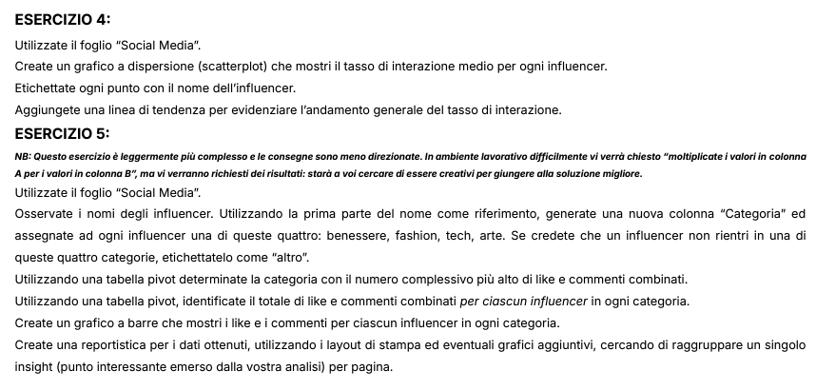
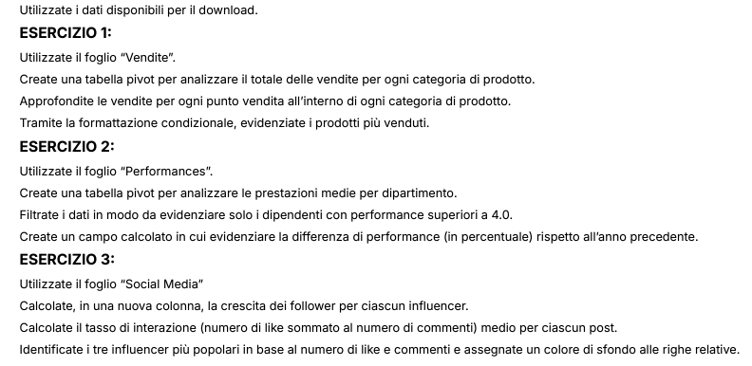
Istruzioni allo svolgimento

Social Media
Influencer | Data di Inizio | Follower Iniziali | Follower Finali | Post | Like | Commenti | Crescita Follower | Tasso di interazione | Somma di like e commenti | Categoria | Valore categoria
AdventureJunkie | 2023-01-18 | 25000 | 27500 | 35 | 1200 | 100 | 2500 | 37 | 1300 | Altro | Altro
AdventureSeeker | 2023-06-11 | 22000 | 24500 | 32 | 500 | 45 | 2500 | 17 | 545 | Altro | Art
ArtAficionado | 2023-02-15 | 28000 | 30500 | 38 | 1200 | 110 | 2500 | 34 | 1310 | Art | Fashion
ArtInspiration | 2023-07-06 | 25000 | 26800 | 35 | 750 | 70 | 1800 | 23 | 820 | Art | Tech
ArtisticSoul | 2023-04-27 | 23000 | 25500 | 33 | 800 | 75 | 2500 | 27 | 875 | Art | Wellness
BeautyInBlue | 2023-03-25 | 11000 | 13500 | 19 | 400 | 45 | 2500 | 23 | 445 | Altro
BeautyQueen | 2023-01-25 | 18000 | 20500 | 28 | 800 | 70 | 2500 | 31 | 870 | Altro
BookLover | 2023-08-20 | 25000 | 26800 | 32 | 850 | 80 | 1800 | 29 | 930 | Altro
BookLover | 2023-06-01 | 14000 | 15500 | 22 | 400 | 35 | 1500 | 20 | 435 | Altro
BookWorm | 2023-03-01 | 19000 | 21500 | 31 | 850 | 75 | 2500 | 30 | 925 | Altro
CarEnthusiast | 2023-03-10 | 24000 | 26500 | 35 | 900 | 80 | 2500 | 28 | 980 | Altro
ChefExtraordinaire | 2023-04-12 | 25000 | 27500 | 37 | 1100 | 110 | 2500 | 33 | 1210 | Altro
DIYMaster | 2023-01-28 | 22000 | 24800 | 32 | 1000 | 90 | 2800 | 34 | 1090 | Altro
FashionForward | 2023-04-22 | 18000 | 20200 | 27 | 700 | 65 | 2200 | 28 | 765 | Fashion
Fashionista | 2023-01-03 | 10000 | 12500 | 20 | 500 | 50 | 2500 | 28 | 550 | Fashion
FitnessFanatic | 2023-08-10 | 15000 | 16200 | 22 | 750 | 70 | 1200 | 37 | 820 | Altro
FitnessFanatic | 2023-05-17 | 24000 | 26800 | 35 | 700 | 60 | 2800 | 22 | 760 | Altro
FitnessFiesta | 2023-06-06 | 18000 | 19800 | 27 | 450 | 40 | 1800 | 18 | 490 | Altro
FitnessFiesta | 2023-03-20 | 9000 | 10500 | 16 | 300 | 25 | 1500 | 20 | 325 | Altro
FitnessFreak | 2023-01-10 | 20000 | 22800 | 30 | 900 | 80 | 2800 | 33 | 980 | Altro
FoodieDelight | 2023-08-25 | 30000 | 31500 | 37 | 900 | 85 | 1500 | 27 | 985 | Altro
FoodieDelight | 2023-06-21 | 30000 | 31500 | 40 | 600 | 55 | 1500 | 16 | 655 | Altro
FoodieLover | 2023-01-15 | 12000 | 14500 | 18 | 600 | 55 | 2500 | 36 | 655 | Altro
GamerLegend | 2023-02-05 | 16000 | 18200 | 27 | 700 | 60 | 2200 | 28 | 760 | Altro
HealthyLiving | 2023-05-12 | 19000 | 21200 | 29 | 600 | 55 | 2200 | 23 | 655 | Altro
HomeDecorPro | 2023-01-08 | 8000 | 9500 | 15 | 350 | 30 | 1500 | 25 | 380 | Altro
MovieBuff | 2023-07-31 | 27000 | 28500 | 35 | 650 | 60 | 1500 | 20 | 710 | Altro
MovieBuff | 2023-02-10 | 11000 | 12800 | 21 | 550 | 45 | 1800 | 28 | 595 | Altro
MovieCritic | 2023-05-07 | 15000 | 17500 | 25 | 550 | 50 | 2500 | 24 | 600 | Altro
MusicHarmony | 2023-07-16 | 12000 | 13200 | 20 | 500 | 45 | 1200 | 27 | 545 | Altro
MusicMaestro | 2023-02-01 | 14000 | 16500 | 22 | 450 | 40 | 2500 | 22 | 490 | Altro
MusicSensation | 2023-08-15 | 20000 | 21500 | 27 | 800 | 75 | 1500 | 32 | 875 | Altro
MusicSensation | 2023-05-22 | 30000 | 32500 | 40 | 800 | 65 | 2500 | 22 | 865 | Altro
NatureExplorer | 2023-04-17 | 12000 | 14500 | 22 | 450 | 40 | 2500 | 22 | 490 | Altro
NatureLover | 2023-07-21 | 17000 | 18500 | 25 | 550 | 50 | 1500 | 24 | 600 | Altro
OutdoorExplorer | 2023-03-15 | 21000 | 23200 | 33 | 800 | 70 | 2200 | 26 | 870 | Altro
PetWhisperer | 2023-01-22 | 30000 | 35000 | 40 | 1500 | 120 | 5000 | 41 | 1620 | Altro
StyleIcon | 2023-07-01 | 20000 | 21500 | 30 | 700 | 65 | 1500 | 26 | 765 | Altro
TechEnthusiast | 2023-02-25 | 17000 | 19200 | 29 | 750 | 65 | 2200 | 28 | 815 | Altro
TechGuru | 2023-01-05 | 15000 | 18200 | 25 | 700 | 65 | 3200 | 31 | 765 | Tech
TechJunkie | 2023-06-26 | 15000 | 16800 | 25 | 650 | 60 | 1800 | 28 | 710 | Tech
TechJunkie | 2023-08-30 | 10000 | 11200 | 18 | 400 | 40 | 1200 | 24 | 440 | Tech
TechSavvy | 2023-04-07 | 20000 | 22800 | 32 | 900 | 85 | 2800 | 31 | 985 | Tech
TravelNomad | 2023-02-20 | 13000 | 15500 | 23 | 500 | 50 | 2500 | 24 | 550 | Altro
TrendSetter | 2023-07-11 | 30000 | 31500 | 40 | 800 | 75 | 1500 | 22 | 875 | Altro
TrendSetter | 2023-03-28 | 14000 | 16200 | 24 | 600 | 60 | 2200 | 28 | 660 | Altro
TrendyTechie | 2023-05-27 | 10000 | 11800 | 18 | 350 | 30 | 1800 | 21 | 380 | Altro
TrendyTraveler | 2023-08-05 | 32000 | 33500 | 40 | 1000 | 90 | 1500 | 27 | 1090 | Altro
TrendyTraveler | 2023-05-02 | 28000 | 30800 | 39 | 700 | 65 | 2800 | 20 | 765 | Altro
WellnessGuru | 2023-06-16 | 26000 | 28200 | 37 | 1000 | 95 | 2200 | 30 | 1095 | Wellness
WellnessGuru | 2023-03-05 | 26000 | 28800 | 37 | 550 | 50 | 2800 | 16 | 600 | Wellness
WellnessPro | 2023-04-02 | 16000 | 18500 | 28 | 700 | 70 | 2500 | 28 | 770 | Wellness
WellnessPro | 2023-07-26 | 22000 | 23800 | 30 | 600 | 55 | 1800 | 22 | 655 | Wellness

Tabelle Pivot di Social Media
Pivot di Social Media | Somma di Somma di like e commenti
Altro | 30355
Art | 3005
Fashion | 1315
Tech | 2900
Wellness | 3120
Totale complessivo | 40695

Grafico per Somma di like e commenti per Influencer & Categorie
Pivot di Social Media | Somma di Somma di like e commenti
Altro | 30355
AdventureJunkie | 1300
AdventureSeeker | 545
BeautyInBlue | 445
BeautyQueen | 870
BookLover | 1365
BookWorm | 925
CarEnthusiast | 980
ChefExtraordinaire | 1210
DIYMaster | 1090
FitnessFanatic | 1580
FitnessFiesta | 815
FitnessFreak | 980
FoodieDelight | 1640
FoodieLover | 655
GamerLegend | 760
HealthyLiving | 655
HomeDecorPro | 380
MovieBuff | 1305
MovieCritic | 600
MusicHarmony | 545
MusicMaestro | 490
MusicSensation | 1740
NatureExplorer | 490
NatureLover | 600
OutdoorExplorer | 870
PetWhisperer | 1620
StyleIcon | 765
TechEnthusiast | 815
TravelNomad | 550
TrendSetter | 1535
TrendyTechie | 380
TrendyTraveler | 1855
Art | 3005
ArtAficionado | 1310
ArtInspiration | 820
ArtisticSoul | 875
Fashion | 1315
FashionForward | 765
Fashionista | 550
Tech | 2900
TechGuru | 765
TechJunkie | 1150
TechSavvy | 985
Wellness | 3120
WellnessGuru | 1695
WellnessPro | 1425
Totale complessivo | 40695

